TC_MenProductDetails
 | TEST TITLE | PRIORITY | TEST CASE ID | TEST DATE |  |  | PRIORITY KEY
 | Тестване правилното зареждане на детайлите за продуктите в страницата за секцията за мъже | HIGH | TC_MenProductDetails | 2024-03-26 |  |  | LOW
 | TEST DESCRIPTION |  | TEST DESIGNED BY | TEST EXECUTED BY | EXECUTION DATE |  | MEDIUM
 | Да се ​​гарантира, че страницата с подробна информация за конкретен продукт за мъжки обувки показва точна и пълна информация. |  | Кристина Брайнова | Кристина Брайнова | 2024-03-26 |  | HIGH

 | TEST CONDITIONS
 | Системата е достъпна и работеща; Потребителят е влязъл или има достъп до раздела за мъже без изисквания за удостоверяване. Браузъри: Google Chrome, Microsoft Edge, Mozilla Firefox, Apple Safari

STEP ID | STEP DESCRIPTION | TEST DATE | EXPECTED RESULTS | ACTUAL RESULTS | PASS / FAIL | ADDITIONAL NOTES
1 | Отиване до началната страница на уебсайта | 2024-03-26 | Началната страница се зарежда, показвайки всички визуални елементи и интерактивни компоненти без никакви грешки или изкривявания, което позволява на потребителите незабавно да се ангажират със съдържанието и да навигират до други секции на уебсайта. | Началната страница се зарежда | PASS
1 | Отиване на секцията за мъжки обувки | 2024-03-26 | Страницата с продукти за мъже трябва да се зареди за кратък период от време, обикновено в рамките на няколко секунди | Страницата с мъжки продукти се зарежда в рамките на кратък период от време. Всички изброени продукти принадлежат към раздела за мъже и са точно категоризирани. | PASS
2 | Поставяне на курсора върху избран продукт | 2024-03-26 | Всеки списък с продукти на страницата с продукти за мъже трябва да съдържа необходимите подробности като име на продукта, цена, описание и изображения, гарантирайки, че потребителите разполагат с достатъчно информация. Продуктите трябва да бъдат напълно заредени без липсващи артикули или контейнери, като се гарантира безпроблемно сърфиране за потребителите, без да се натъкват на счупени или непълни продуктови списъци. | Бутонът "Buy" се показва. | PASS | 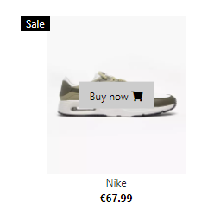
3 | Натискане на бутонът "Buy" | 2024-03-26 | Бутонът „Купи“ трябва да води към страницата с подробна информация за съответния избран продукт, което позволява на потребителите да имат достъп до допълнителни подробности. | Няма повредени връзки, изобрамъжения или други елементи, които засягат потребителското изживяване. Бутонът "Buy" препраща към детайли за съответния избран продукт. | PASS | 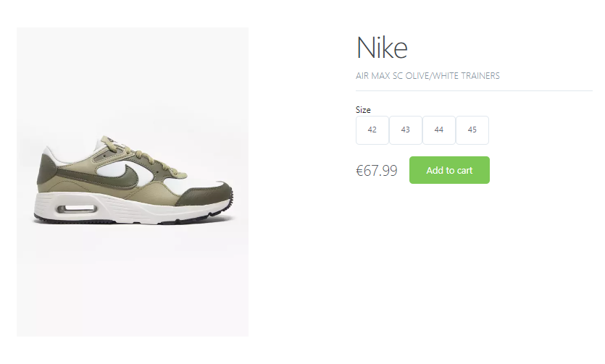
4 | Проверка дали се зареждат всички детайли, изискани от клиента | 2024-03-26 | Всички заявени детайли, посочени от клиента, като име на продукта, цена, описание, изображения, опции за размер и бутон "Добави в количката", трябва да се зареждат точно и напълно на страницата с подробна информация за продукта мъжки обувки. | При изпълнението на тестовия случай всички заявени детайли, посочени от клиента, бяха успешно заредени на страницата с подробна информация за продукта мъжки обувки. Името на продукта, цената, точния модел, изображенията, опциите за размер и бутонът „Добави в количката“ бяха показани точно и напълно без никакви грешки или несъответствия. | PASS
5 | Натискане на избран номер за съответния продукт | 2024-03-26 | При натискане на избран номер за съответния продукт, опцията за размер трябва да бъде маркирана или маркирана като избрана, което показва на потребителя, че изборът му е разпознат. | При натискане на избран номер за съответния продукт, опцията за размер, съответстваща на избрания номер, се маркира или маркира като избрана, което показва успешно разпознаване на избора на потребителя. | PASS | 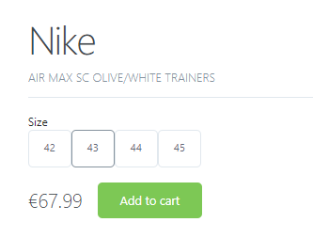
6 | Увеличаване размера на страницата | 2024-03-26 | При увеличаване на размера на страницата, като увеличаване или коригиране на размера на шрифта, всички елементи, включително текст, изображения и интерактивни компоненти, трябва да се мащабират пропорционално, за да поддържат четимост и използваемост. | При увеличаване на размера на страницата, всички елементи, включително текст, изображения и интерактивни компоненти, се мащабират пропорционално, запазвайки четливостта и използваемостта. Оформлението се адаптира елегантно без припокриване или изкривяване на съдържанието, осигурявайки последователно и приятно изживяване при гледане за потребителя. | PASS

TC_WomanProductDetails
 | TEST TITLE | PRIORITY | TEST CASE ID | TEST DATE |  |  | PRIORITY KEY
 | Тестване правилното зареждане надетайлите за продуктите в страницата за секцията за жени | HIGH | TC_WomanProductDetails | 2024-04-02 |  |  | LOW
 | TEST DESCRIPTION |  | TEST DESIGNED BY | TEST EXECUTED BY | EXECUTION DATE |  | MEDIUM
 | Да се ​​гарантира, че страницата с подробна информация за конкретен продукт за дамски обувки показва точна и пълна информация. |  | Кристина Брайнова | Кристина Брайнова | 2024-04-02 |  | HIGH

 | TEST CONDITIONS
 | Системата е достъпна и работеща; Потребителят е влязъл или има достъп до раздела за жени без изисквания за удостоверяване. Браузъри: Google Chrome, Microsoft Edge, Mozilla Firefox, Apple Safari

STEP ID | STEP DESCRIPTION | TEST DATE | EXPECTED RESULTS | ACTUAL RESULTS | PASS / FAIL | ADDITIONAL NOTES
1 | Отиване до началната страница на уебсайта | 2024-03-26 | Началната страница се зарежда, показвайки всички визуални елементи и интерактивни компоненти без никакви грешки или изкривявания, което позволява на потребителите незабавно да се ангажират със съдържанието и да навигират до други секции на уебсайта | Началната страница се зарежда | PASS
2 | Отиване на секцията за дамски обувки | 2024-03-26 | Страницата с продукти за жени трябва да се зареди за кратък период от време, обикновено в рамките на няколко секунди | Страницата с дамски продукти се зарежда в рамките на кратък период от време. Всички изброени продукти принадлежат към раздела за жени и са точно категоризирани. | PASS
3 | Поставяне на курсора върху избран продукт | 2024-03-26 | Всеки списък с продукти на страницата с продукти за жени трябва да съдържа необходимите подробности като име на продукта, цена, описание и изображения, гарантирайки, че потребителите разполагат с достатъчно информация. Продуктите трябва да бъдат напълно заредени без липсващи артикули или контейнери, като се гарантира безпроблемно сърфиране за потребителите, без да се натъкват на счупени или непълни продуктови списъци. | Бутонът "Buy" се показва. | PASS | 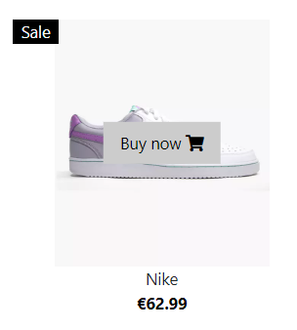
4 | Натискане на бутонът "Buy" | 2024-03-26 | Бутонът „Купи“ трябва да води към страницата с подробна информация за съответния избран продукт, което позволява на потребителите да имат достъп до допълнителни подробности. | Няма повредени връзки, изобрамъжея или други елементи, които засягат потребителското изживяване. Бутонът "Buy" препраща към детайли за съответния избран продукт. | PASS | 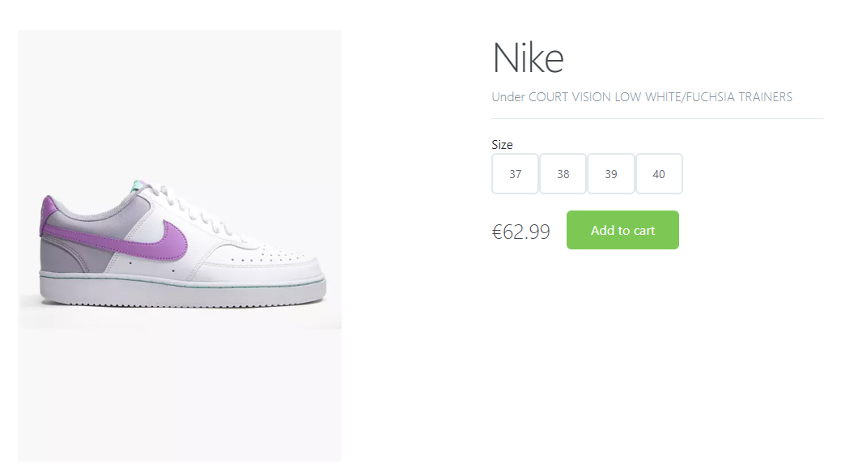
5 | Проверка дали се зареждат всички детайли, изискани от клиента | 2024-03-26 | Всички заявени детайли, посочени от клиента, като име на продукта, цена, описание, изображения, опции за размер и бутон "Добави в количката", се зареждат точно и напълно на страницата с подробна информация за продукта дамски обувки. | При изпълнението на тестовия случай всички заявени детайли, посочени от клиента, бяха успешно заредени на страницата с подробна информация за продукта дамски обувки. Името на продукта, цената, точния модел, изображенията, опциите за размер и бутонът „Добави в количката“ бяха показани точно и напълно без никакви грешки или несъответствия. | PASS
6 | Натискане на избран номер за съответния продукт | 2024-03-26 | При натискане на избран номер за съответния продукт, опцията за размер трябва да бъде маркирана или маркирана като избрана, което показва на потребителя, че изборът му е разпознат. | При натискане на избран номер за съответния продукт, опцията за размер, съответстваща на избрания номер, се маркира или маркира като избрана, което показва успешно разпознаване на избора на потребителя. | PASS | 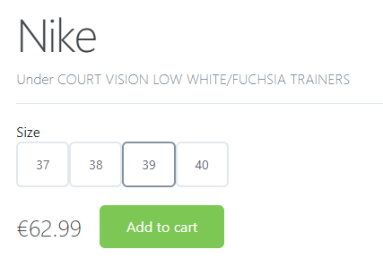
7 | Увеличаване размера на страницата | 2024-03-26 | При увеличаване на размера на страницата, като увеличаване или коригиране на размера на шрифта, всички елементи, включително текст, изображения и интерактивни компоненти, трябва да се мащабират пропорционално, за да поддържат четимост и използваемост. | При увеличаване на размера на страницата, всички елементи, включително текст, изображения и интерактивни компоненти, се мащабират пропорционално, запазвайки четливостта и използваемостта. Оформлението се адаптира елегантно без припокриване или изкривяване на съдържанието, осигурявайки последователно и приятно изживяване при гледане за потребителя. | PASS

TC_SignUpProcess
 | TEST TITLE | PRIORITY | TEST CASE ID | TEST DATE |  |  | PRIORITY KEY
 | Тестване процеса на регистрация | HIGH | TC_SignUpProcess | 2024-04-02 |  |  | LOW
 | TEST DESCRIPTION |  | TEST DESIGNED BY | TEST EXECUTED BY | EXECUTION DATE |  | MEDIUM
 | Да се ​​провери дали потребителите могат успешно да се регистрират за акаунт в уебсайта/приложението. |  | Кристина Брайнова | Кристина Брайнова | 2024-04-02 |  | HIGH

 | TEST CONDITIONS
 | Системата е достъпна и работеща; Потребителят няма създаден профил Браузъри: Google Chrome, Microsoft Edge, Mozilla Firefox, Apple Safari Достъп до страницата за регистрация на уебсайта/приложението.

STEP ID | STEP DESCRIPTION | TEST DATE | EXPECTED RESULTS | ACTUAL RESULTS | PASS / FAIL | ADDITIONAL NOTES
1 | Отиване до началната страница на уебсайта | 2024-04-02 | Началната страница се зарежда, показвайки всички визуални елементи и интерактивни компоненти без никакви грешки или изкривявания, което позволява на потребителите незабавно да се ангажират със съдържанието и да навигират до други секции на уебсайта. | Началната страница се зарежда | PASS
2 | Кликане върху бутона "Sign Up" | 2024-04-02 | Препращане към формата за регистрация на потребител | Връзката успешно препраща към формата за регистрация | PASS | 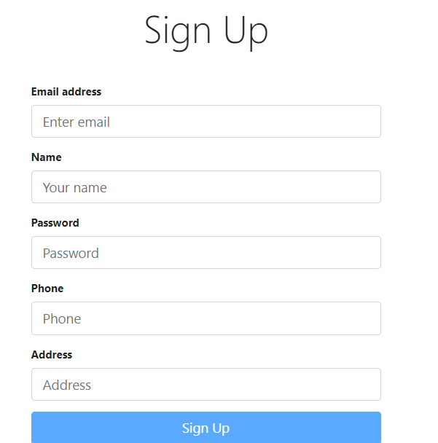
3 | Въвеждане на валидна информация във всики задължителни полета на формата за регистрация: Имейл Потребителско име Парола Мобилен телефон Адрес | 2024-04-02 | След въвеждане на валидна информация във всички задължителни полета в регистрационния формуляр се очакват следните резултати: Имейл: В полето за имейл се въвежда валиден имейл адрес. Потребителско име: Въвежда се уникално потребителско име, което се придържа към определени изисквания за дължина или формат. Парола: Въвежда се сигурна парола, отговаряща на определени критерии за сложност (напр. минимална дължина, включване на специални знаци). Мобилен телефон: Въвежда се валиден номер на мобилен телефон, като се спазва определен формат (напр. код на държавата, брой цифри). Адрес При въвеждане на тази информация регистрационният формуляр трябва да приеме въведеното, без да срещне никакви грешки или проблеми с валидирането, и потребителят трябва да може да продължи успешно процеса на регистрация. | Регистрационният формуляр приема въведеното, без да среща грешки или проблеми с валидирането, което позволява на потребителя да продължи успешно процеса на регистрация. | PASS | Използвани данни: Имейл <kbrajnova@gmail.com> Потребителско име <krisi.braynova> Парола <123> Мобилен телефон <0884267807> Адрес <Sofia>
4 | Натискане на бутона Sign Up | 2024-04-02 | Бутонът трябва да препраща към основната страница и потребителят да е логнат | Бутонът препраща към основната страница | PASS

TC_SignInProcess
 | TEST TITLE | PRIORITY | TEST CASE ID | TEST DATE |  |  | PRIORITY KEY
 | Тестване процеса на влизане | HIGH | TC_SignInProcess | 2024-04-02 |  |  | LOW
 | TEST DESCRIPTION |  | TEST DESIGNED BY | TEST EXECUTED BY | EXECUTION DATE |  | MEDIUM
 | Да се ​​провери дали потребителите могат успешно да влязат в своя акаунт на уебсайта/приложението. |  | Кристина Брайнова | Кристина Брайнова | 2024-04-02 |  | HIGH

 | TEST CONDITIONS
 | Системата е достъпна и работеща; Създаден профил Браузъри: Google Chrome, Microsoft Edge, Mozilla Firefox, Apple Safari Достъп до страницата за влизане на уебсайта/приложението.

STEP ID | STEP DESCRIPTION | TEST DATE | EXPECTED RESULTS | ACTUAL RESULTS | PASS / FAIL | ADDITIONAL NOTES
1 | Отиване до началната страница на уебсайта | 2024-04-02 | Началната страница се зарежда, показвайки всички визуални елементи и интерактивни компоненти без никакви грешки или изкривявания, което позволява на потребителите незабавно да се ангажират със съдържанието и да навигират до други секции на уебсайта | Началната страница се зарежда | PASS
2 | Кликане върху бутона "Sign In" | 2024-04-02 | Препращане към формата за регистрация на потребител | Връзката успешно препраща към формата за регистрация | PASS | 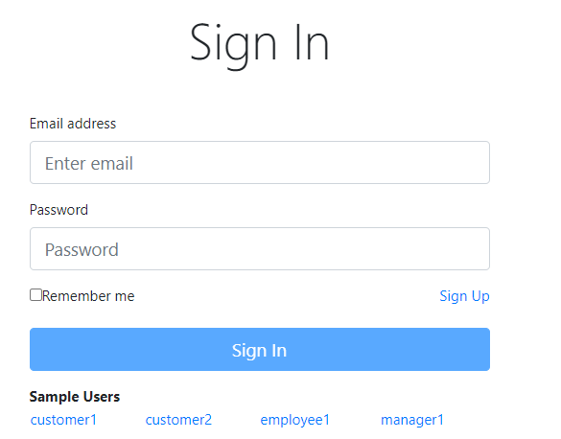
3 | Въвеждане на валидна информация във всики задължителни полета на формата за регистрация: Имейл Парола | 2024-04-02 | След въвеждане на валидна информация във всички задължителни полета в регистрационния формуляр се очакват следните резултати: Имейл: В полето за имейл се въвежда валиден имейл адрес. Парола: Въвежда се парола При въвеждане на тази информация формата за влизане трябва да приеме въведеното, без да срещне никакви грешки или проблеми с валидирането, и потребителят трябва да може да продължи успешно към сайта. | Формата за влизане приема въведеното, без да среща грешки или проблеми с валидирането, което позволява на потребителя да продължи успешно към сайта за пазаруване | PASS | Използвани данни: Имейл <kbrajnova@gmail.com> Парола <123>
4 | Натискане на бутона Sign In | 2024-04-02 | Бутонът трябва да препраща към сайта | Бутонът препраща към сайта | PASS | 

TC_SignInProcess_notexdata
 | TEST TITLE | PRIORITY | TEST CASE ID | TEST DATE |  |  | PRIORITY KEY
 | Тестване процеса на влизане с данни, които не съществуват в базата | HIGH | TC_SignInProcess_Not_existing_data | 2024-04-02 |  |  | LOW
 | TEST DESCRIPTION |  | TEST DESIGNED BY | TEST EXECUTED BY | EXECUTION DATE |  | MEDIUM
 | Да се ​​провери дали потребителите могат неуспешно да влязат в своя акаунт на уебсайта/приложението. |  | Кристина Брайнова | Кристина Брайнова | 2024-04-02 |  | HIGH

 | TEST CONDITIONS
 | Системата е достъпна и работеща; Браузъри: Google Chrome, Microsoft Edge, Mozilla Firefox, Apple Safari Достъп до страницата за влизане на уебсайта/приложението.

STEP ID | STEP DESCRIPTION | TEST DATE | EXPECTED RESULTS | ACTUAL RESULTS | PASS / FAIL | ADDITIONAL NOTES
1 | Отиване до началната страница на уебсайта | 2024-04-02 | Началната страница се зарежда, показвайки всички визуални елементи и интерактивни компоненти без никакви грешки или изкривявания, което позволява на потребителите незабавно да се ангажират със съдържанието и да навигират до други секции на уебсайта | Началната страница се зарежда | PASS
2 | Кликане върху бутона "Sign In" | 2024-04-02 | Препращане към формата за регистрация на потребител | Връзката успешно препраща към формата за регистрация | PASS
3 | Въвеждане на невалидна информация във всики задължителни полета на формата за регистрация: Имейл Парола | 2024-04-02 | След въвеждане на невалидна информация във всички задължителни полета в регистрационния формуляр се очакват следните резултати: Имейл: В полето за имейл се въвежда невалиден имейл адрес. Парола: Въвежда се невалидна парола При въвеждане на тази информация формата за влизане трябва да не приеме въведеното | Формата за влизане не приема въведеното | PASS | Използвани данни: Имейл <kbraj@gmail.com> Парола <1235>
4 | Натискане на бутона Sign In | 2024-04-02 | Трябва да излезе съобщение "Invalid username and password" | Излиза съобщение "Invalid username and password" | PASS | 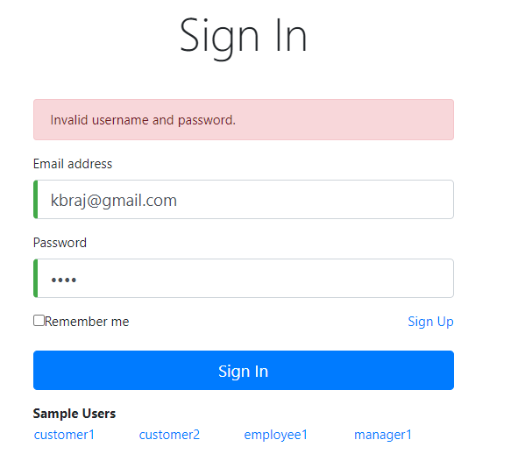

TC_AdminLogin
 | TEST TITLE | PRIORITY | TEST CASE ID | TEST DATE |  |  | PRIORITY KEY
 | Тестване процеса на влизане като администратор | HIGH | TC_AdminLogin | 2024-04-20 |  |  | LOW
 | TEST DESCRIPTION |  | TEST DESIGNED BY | TEST EXECUTED BY | EXECUTION DATE |  | MEDIUM
 | Да се ​​провери дали администраторите могат успешно да влязат в административния панел, използвайки своите идентификационни данни. |  | Кристина Брайнова | Кристина Брайнова | 2024-04-20 |  | HIGH

 | TEST CONDITIONS
 | Достъп до администраторската страница за вход на уебсайта/приложението. Валидно потребителско име и парола на администратор.

STEP ID | STEP DESCRIPTION | TEST DATE | EXPECTED RESULTS | ACTUAL RESULTS | PASS / FAIL | ADDITIONAL NOTES
1 | Отиване до началната страница на уебсайта | 2024-04-20 | Началната страница се зарежда, показвайки всички визуални елементи и интерактивни компоненти без никакви грешки или изкривявания, което позволява на потребителите незабавно да се ангажират със съдържанието и да навигират до други секции на уебсайтa. | Началната страница се зарежда | PASS
2 | Кликане върху бутона "Sign Up" | 2024-04-20 | Препращане към формата за регистрация на потребител | Връзката успешно препраща към формата за регистрация | PASS
3 | Използване на запаметените потребителско име и парола | 2024-04-20 | Формата за влизане трябва да приеме въведената информация | Формата за влизане приема въведената информация | PASS | Използвани данни <manager1> потребителско име. Под бутона Sign In има запаметени потребителските имена и пароли за различните роли като например обикновен потребител, служител и мениджър, който разполага с всички права.
4 | Натискане на бутона Sign In | 2024-04-20 | Бутонът трябва да препраща към сайта като роля на администратор | Бутонът препраща към сайта като роля на администратор | PASS | 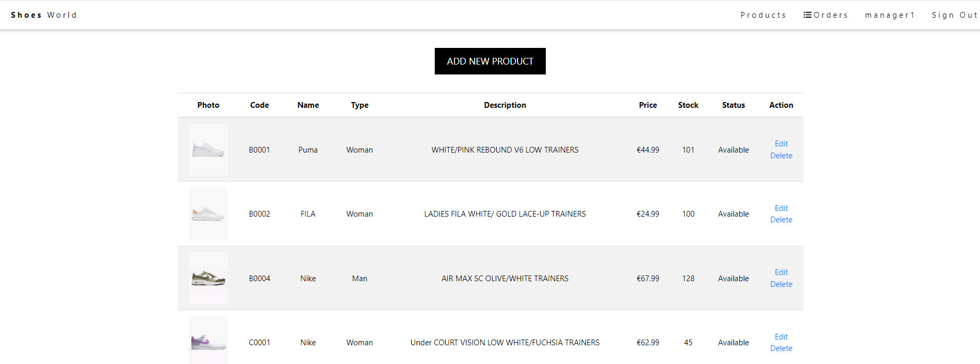

TC_EmployeeLogin
 | TEST TITLE | PRIORITY | TEST CASE ID | TEST DATE |  |  | PRIORITY KEY
 | Тестване процеса на влизане като служител | MEDIUM | TC_EmployeeLogin | 2024-04-20 |  |  | LOW
 | TEST DESCRIPTION |  | TEST DESIGNED BY | TEST EXECUTED BY | EXECUTION DATE |  | MEDIUM
 | Да се ​​провери дали служителите могат успешно да влязат в административния панел, използвайки своите идентификационни данни. |  | Кристина Брайнова | Кристина Брайнова | 2024-04-20 |  | HIGH

 | TEST CONDITIONS
 | Достъп до страница за вход на уебсайта/приложението като служител. Валидно потребителско име и парола на администратор.

STEP ID | STEP DESCRIPTION | TEST DATE | EXPECTED RESULTS | ACTUAL RESULTS | PASS / FAIL | ADDITIONAL NOTES
1 | Отиване до началната страница на уебсайта | 2024-04-20 | Началната страница се зарежда, показвайки всички визуални елементи и интерактивни компоненти без никакви грешки или изкривявания, което позволява на потребителите незабавно да се ангажират със съдържанието и да навигират до други секции на уебсайта | Началната страница се зарежда | PASS
2 | Кликане върху бутона "Sign Up" | 2024-04-20 | Препращане към формата за регистрация на потребител | Връзката успешно препраща към формата за регистрация | PASS
3 | Използване на запаметените потребителско име и парола | 2024-04-20 | Формата за влизане трябва да приеме въведената информация | Формата за влизане приема въведената информация | PASS | Използвани данни <employee1> потребителско име. Под бутона Sign In има запаметени потребителските имена и пароли за различните роли като например обикновен потребител, служител и мениджър, който разполага с всички права.
4 | Натискане на бутона Sign In | 2024-04-20 | Бутонът трябва да препраща към сайта като роля на служител | Бутонът препраща към сайта като роля на служител | PASS | 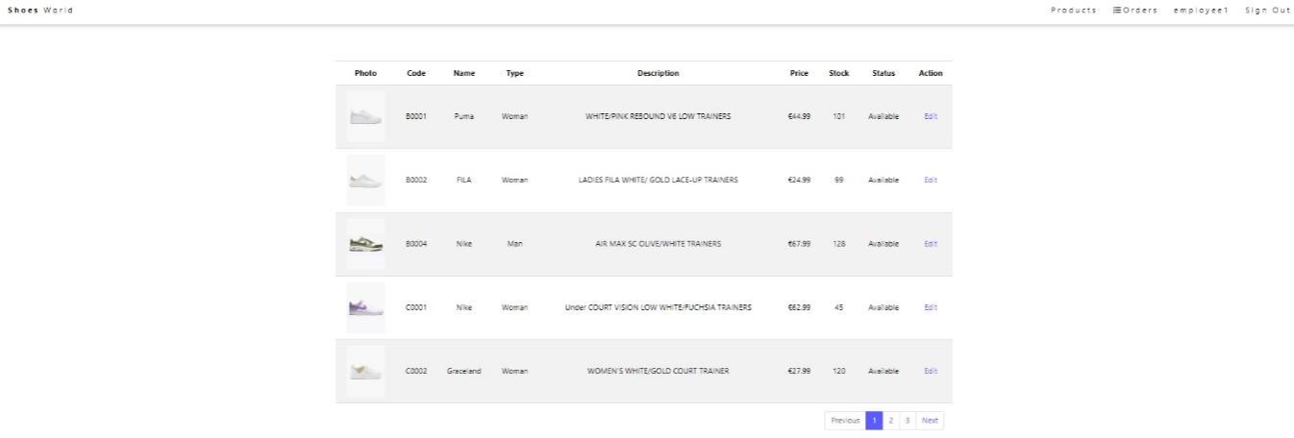

TC_ShowOrderAdmin
 | TEST TITLE | PRIORITY | TEST CASE ID | TEST DATE |  |  | PRIORITY KEY
 | Тестване процеса на виждане на поръчка като администратор | MEDIUM | TC_ShowOrderAdmin | 2024-04-20 |  |  | LOW
 | TEST DESCRIPTION |  | TEST DESIGNED BY | TEST EXECUTED BY | EXECUTION DATE |  | MEDIUM
 | Да се ​​провери дали администорът може успешно да вижда поръчка |  | Кристина Брайнова | Кристина Брайнова | 2024-04-20 |  | HIGH

 | TEST CONDITIONS
 | Достъп до административния панел/таблото за управление на уебсайта/приложението. Валидни администраторски идентификационни данни. Нужните права за достъп до поръчките

STEP ID | STEP DESCRIPTION | TEST DATE | EXPECTED RESULTS | ACTUAL RESULTS | PASS / FAIL | ADDITIONAL NOTES
1 | Влизане с валидни служителски идентификационни данни. | 2024-04-20 | Началната страница се зарежда, показвайки всички визуални елементи и интерактивни компоненти без никакви грешки или изкривявания, което позволява на потребителите незабавно да се ангажират със съдържанието и да навигират до други секции на уебсайт | Началната страница се зарежда | PASS
2 | Кликане върху бутона "Orders" | 2024-04-20 | Трябва да се появят всички поръчки, направени от всички клиенти | Всички поръчки, направени от клиентите, се появяват | PASS
3 | Кликане върху бутона "Show" | 2024-04-20 | Трябва да се покажат детайлите за избраната поръчка | Детайлите за избраната поръчка се появяват | PASS | 